Анкета пустая
 |  |  |  |  |  |  |  | И-03-03/2-01-22
Анкета/ тех описание для создания ТМЦ/услуги

№ | Наименование ТМЦ / услуги (на русском) | Полная техническая характеристика (и комплектация) | Спецификация, марка и/или модель; Номер детали (или артикул) производителя | Производитель, бренд (наименование) | Краткое описание и цель использования | Фото бирки (шильдика) если применимо. Обязательно для приборов, оборудования и др. | Фото (общий вид) | Нормативный срок поставки ТМЦ
1 | 4 | 13 | 14 | 15 | 18 | 19 | 20 | 21
 | запонить вручную | запонить вручную | запонить вручную | запонить вручную | запонить вручную | запонить вручную | запонить вручную | запонить вручную
1 | Насос дозирующий DOSEURO | Рабочее давление 4,8 бар. соединение труб 1" Производительность 1042 л/ч напряжение 380 В | Дозирующий насос DOSEURO A-250N-89/B-19 Серия 219051 | Дозирующий насос DOSEURO A-250N-89/B-19 обязательный | Осуществляет подачи СОЖ на дрессировочной клети | 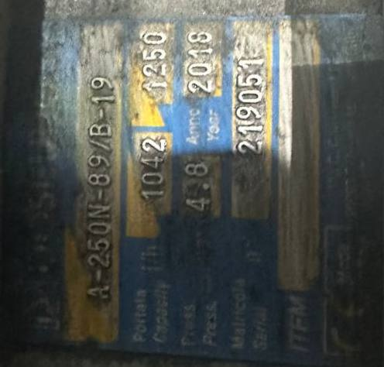 | 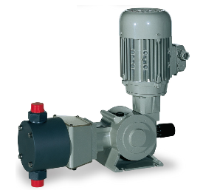 | 2 ШТ

